ADICIONAR
DATA COMPETÊNCIA | DATA CAIXA | ITEM | PREVISTO | CONTA | POTE | CATEGORIA | SUBCATEGORIA | OBSERVAÇÃO | PARCELAS | N PARCELA | NATUREZA | AUTOMÁTICO | REALIZADO | REALIZAR
2025-03-13 | 2025-05-17 | Conselho Reg*creci02/10 | (87.30) | CC ITAU BLACK |  |  |  |  | 9 | 2 | VARIÁVEL | NÃO

CADASTRAR

 |  |  | -

`

ALUGUEL MERCADO V1
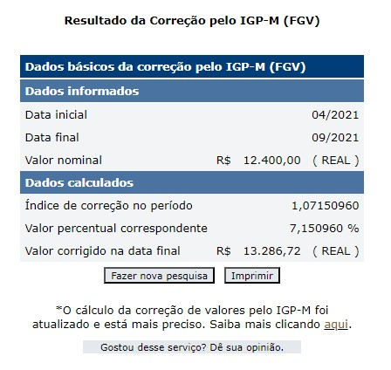
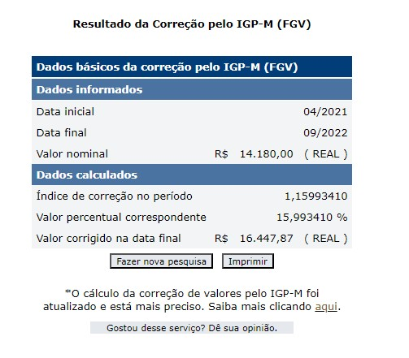
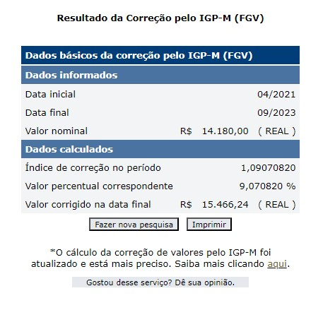
 | ATUALIZAÇÃO | *ATUALIZAÇÃO APENAS NAS FAIXAS |  |  |  |  | MUDANÇA FAIXA E ALUGUEL
 | 2021-04-01 | 2021-05-01 | 2021-06-01 | 2021-07-01 | 2021-08-01 | 2021-09-01 | 2021-10-01 | 2021-11-01 | 2021-12-01 | 2022-01-01 | 2022-02-01 | 2022-03-01
Valor Contrato | R$8,800.00 | R$8,800.00 | R$8,800.00 | R$8,800.00 | R$8,800.00 | R$8,800.00 | R$12,400.00 | R$12,400.00 | R$12,400.00 | R$12,400.00 | R$12,400.00 | R$12,400.00
Valor Atualizado | R$8,800.00 | R$8,800.00 | R$8,800.00 | R$8,800.00 | R$8,800.00 | R$8,800.00 | R$13,286.72 | R$13,286.72 | R$13,286.72 | R$13,286.72 | R$13,286.72 | R$13,286.72
Valor Pago | R$8,800.00 | R$8,800.00 | R$8,800.00 | R$8,800.00 | R$8,800.00 | R$8,800.00 | R$12,400.00 | R$12,400.00 | R$12,400.00 | R$12,400.00 | R$12,400.00 | R$12,400.00
SALDO | R$0.00 | R$0.00 | R$0.00 | R$0.00 | R$0.00 | R$0.00 | R$886.72 | R$886.72 | R$886.72 | R$886.72 | R$886.72 | R$886.72
 | 2022-04-01 | 2022-05-01 | 2022-06-01 | 2022-07-01 | 2022-08-01 | 2022-09-01 | 2022-10-01 | 2022-11-01 | 2022-12-01 | 2023-01-01 | 2023-02-01 | 2023-03-01
Valor Contrato | R$12,400.00 | R$12,400.00 | R$12,400.00 | R$12,400.00 | R$12,400.00 | R$12,400.00 | R$14,180.00 | R$14,180.00 | R$14,180.00 | R$14,180.00 | R$14,180.00 | R$14,180.00
Valor Atualizado | R$13,286.72 | R$13,286.72 | R$13,286.72 | R$13,286.72 | R$13,286.72 | R$13,286.72 | R$16,447.87 | R$16,447.87 | R$16,447.87 | R$16,447.87 | R$16,447.87 | R$16,447.87
Valor Pago | R$12,400.00 | R$12,400.00 | R$14,432.00 | R$14,432.00 | R$14,432.00 | R$14,432.00 | R$14,432.00 | R$14,432.00 | R$14,432.00 | R$14,432.00 | R$14,432.00 | R$14,432.00
SALDO | R$886.72 | R$886.72 | -R$1,145.28 | -R$1,145.28 | -R$1,145.28 | -R$1,145.28 | R$2,015.87 | R$2,015.87 | R$2,015.87 | R$2,015.87 | R$2,015.87 | R$2,015.87
 | 2023-04-01 | 2023-05-01 | 2023-06-01 | 2023-07-01 | 2023-08-01 | 2023-09-01 | 2023-10-01 | 2023-11-01 | 2023-12-01 | 2024-01-01 | 2024-02-01 | 2024-03-01
Valor Contrato | R$14,180.00 | R$14,180.00 | R$14,180.00 | R$14,180.00 | R$14,180.00 | R$14,180.00 | R$14,180.00 | R$14,180.00 | R$14,180.00 | R$14,180.00 | R$14,180.00 | R$14,180.00
Valor Atualizado | R$16,447.87 | R$16,447.87 | R$16,447.87 | R$16,447.87 | R$16,447.87 | R$16,447.87 |  | R$16,447.87 | R$16,447.87 | R$16,447.87 | R$16,447.87 | R$16,447.87
Valor Pago | R$14,432.00 | R$14,432.00 | R$14,432.00 | R$14,432.00 | R$14,432.00 | R$16,146.79 | 0 | 0 | 0 | 0 | 0 | 0
SALDO | R$2,015.87 | R$2,015.87 | R$2,015.87 | R$2,015.87 | R$2,015.87 | R$301.08 | 0 | 0 | 0 | 0 | 0 | 0
 | 2024-04-01 | 2024-05-01 | 2024-06-01 | 2024-07-01 | 2024-08-01 | 2024-09-01 | 2024-10-01 | 2024-11-01 | 2024-12-01 | 2025-01-01 | 2025-02-01 | 2025-03-01
Valor Contrato | R$14,180.00 | R$14,180.00 | R$14,180.00 | R$14,180.00 | R$14,180.00 | R$14,180.00 | R$22,150.00 | R$22,150.00 | R$22,150.00 | R$22,150.00 | R$22,150.00 | R$22,150.00
Valor Atualizado | R$16,447.87 | R$16,447.87 | R$16,447.87 | R$16,447.87 | R$16,447.87 | R$16,447.87 | Atualizar | Atualizar | Atualizar | Atualizar | Atualizar | Atualizar
Valor Pago | 0 | 0 | 0 | 0 | 0 | 0 | 0 | 0 | 0 | 0 | 0 | 0
SALDO | 0 | 0 | 0 | 0 | 0 | 0 | 0 | 0 | 0 | 0 | 0 | 0

TOTAL DIFERENÇA | R$24,988.29
50% Desconto | R$12,494.15

ALUGUEL MERCADO
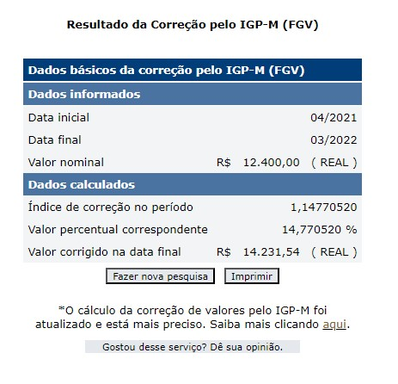
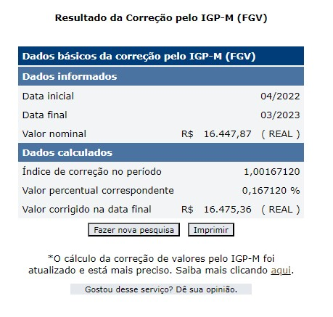
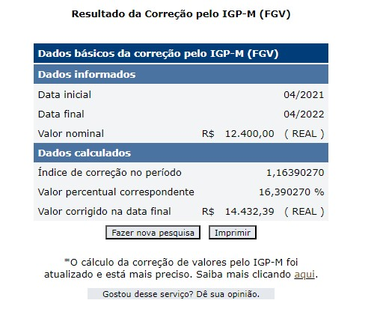
 | ATUALIZAÇÃO |  |  |  |  |  | MUDANÇA FAIXA E ALUGUEL
 | 2021-04-01 | 2021-05-01 | 2021-06-01 | 2021-07-01 | 2021-08-01 | 2021-09-01 | 2021-10-01 | 2021-11-01 | 2021-12-01 | 2022-01-01 | 2022-02-01 | 2022-03-01
Valor Contrato | R$8,800.00 | R$8,800.00 | R$8,800.00 | R$8,800.00 | R$8,800.00 | R$8,800.00 | R$12,400.00 | R$12,400.00 | R$12,400.00 | R$12,400.00 | R$12,400.00 | R$12,400.00
Valor Atualizado | R$8,800.00 | R$8,800.00 | R$8,800.00 | R$8,800.00 | R$8,800.00 | R$8,800.00 | R$13,286.72 | R$13,286.72 | R$13,286.72 | R$13,286.72 | R$13,286.72 | R$13,286.72
Valor Pago | R$8,800.00 | R$8,800.00 | R$8,800.00 | R$8,800.00 | R$8,800.00 | R$8,800.00 | R$12,400.00 | R$12,400.00 | R$12,400.00 | R$12,400.00 | R$12,400.00 | R$12,400.00
SALDO | R$0.00 | R$0.00 | R$0.00 | R$0.00 | R$0.00 | R$0.00 | R$886.72 | R$886.72 | R$886.72 | R$886.72 | R$886.72 | R$886.72
 | 2022-04-01 | 2022-05-01 | 2022-06-01 | 2022-07-01 | 2022-08-01 | 2022-09-01 | 2022-10-01 | 2022-11-01 | 2022-12-01 | 2023-01-01 | 2023-02-01 | 2023-03-01
Valor Contrato | R$12,400.00 | R$12,400.00 | R$12,400.00 | R$12,400.00 | R$12,400.00 | R$12,400.00 | R$14,180.00 | R$14,180.00 | R$14,180.00 | R$14,180.00 | R$14,180.00 | R$14,180.00
Valor Atualizado | R$14,231.54 | R$14,231.54 | R$14,231.54 | R$14,231.54 | R$14,231.54 | R$14,231.54 | R$16,447.87 | R$16,447.87 | R$16,447.87 | R$16,447.87 | R$16,447.87 | R$16,447.87
Valor Pago | R$12,400.00 | R$12,400.00 | R$14,432.00 | R$14,432.00 | R$14,432.00 | R$14,432.00 | R$14,432.00 | R$14,432.00 | R$14,432.00 | R$14,432.00 | R$14,432.00 | R$14,432.00
SALDO | R$1,831.54 | R$1,831.54 | -R$200.46 | -R$200.46 | -R$200.46 | -R$200.46 | R$2,015.87 | R$2,015.87 | R$2,015.87 | R$2,015.87 | R$2,015.87 | R$2,015.87
 | 2023-04-01 | 2023-05-01 | 2023-06-01 | 2023-07-01 | 2023-08-01 | 2023-09-01 | 2023-10-01 | 2023-11-01 | 2023-12-01 | 2024-01-01 | 2024-02-01 | 2024-03-01
Valor Contrato | R$14,180.00 | R$14,180.00 | R$14,180.00 | R$14,180.00 | R$14,180.00 | R$14,180.00 | R$14,180.00 | R$14,180.00 | R$14,180.00 | R$14,180.00 | R$14,180.00 | R$14,180.00
Valor Atualizado | R$16,475.36 | R$16,475.36 | R$16,475.36 | R$16,475.36 | R$16,475.36 | R$16,475.36 | R$16,475.36 | R$16,475.36 | R$16,475.36 | R$16,475.36 | R$16,475.36 | R$16,475.36
Valor Pago | R$14,432.00 | R$14,432.00 | R$14,432.00 | R$14,432.00 | R$14,432.00 | R$16,146.79 | 0 | 0 | 0 | 0 | 0 | 0
SALDO | R$2,043.36 | R$2,043.36 | R$2,043.36 | R$2,043.36 | R$2,043.36 | R$328.57 | 0 | 0 | 0 | 0 | 0 | 0
 | 2024-04-01 | 2024-05-01 | 2024-06-01 | 2024-07-01 | 2024-08-01 | 2024-09-01 | 2024-10-01 | 2024-11-01 | 2024-12-01 | 2025-01-01 | 2025-02-01 | 2025-03-01
Valor Contrato | R$14,180.00 | R$14,180.00 | R$14,180.00 | R$14,180.00 | R$14,180.00 | R$14,180.00 | R$22,150.00 | R$22,150.00 | R$22,150.00 | R$22,150.00 | R$22,150.00 | R$22,150.00
Valor Atualizado | R$16,447.87 | R$16,447.87 | R$16,447.87 | R$16,447.87 | R$16,447.87 | R$16,447.87 | Atualizar | Atualizar | Atualizar | Atualizar | Atualizar | Atualizar
Valor Pago | 0 | 0 | 0 | 0 | 0 | 0 | 0 | 0 | 0 | 0 | 0 | 0
SALDO | 0 | 0 | 0 | 0 | 0 | 0 | 0 | 0 | 0 | 0 | 0 | 0

TOTAL DIFERENÇA | R$30,822.15
50% Desconto | R$15,411.08

